FILA Tabela
SKU | PIC | Name | FAMILIA | RRP | WHS | 06 | 07 | 075 | 08 | 09 | 10 | 28 | 29 | 30 | 31 | 32 | 33 | 34 | 35 | 36 | 37 | 38 | 39 | 40 | 41 | 42 | 43 | 44 | 45 | 46 | 47 | Total Geral
1010901-40062 | 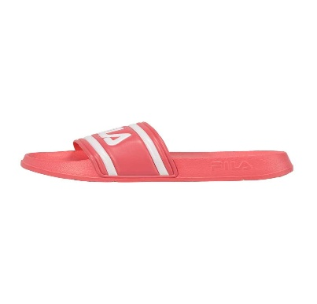 | MORRO BAY slipper wmn-Fiery Coral | MULHER SAPATILHAS | 24.95 | 11.34 |  |  |  |  |  |  |  |  |  |  |  |  |  |  |  | 5 | 21 | 22 | 15 |  |  |  |  |  |  |  | 63
FFW0106-60025 | 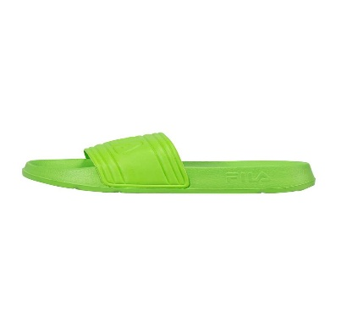 | MORRO BAY slipper wmn-Green Gecko | MULHER SAPATILHAS | 24.95 | 11.34 |  |  |  |  |  |  |  |  |  |  |  |  |  |  |  | 4 | 9 | 10 | 4 |  |  |  |  |  |  |  | 27
FFW0259-13318 | 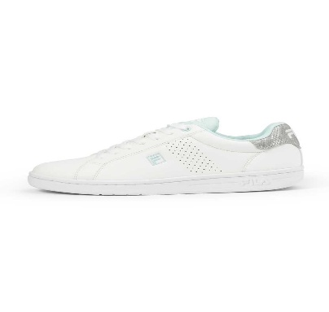 | CROSSCOURT 2 NT wmn-White-Opal Blue | MULHER SAPATILHAS | 59.95 | 27.25 |  |  |  |  |  |  |  |  |  |  |  |  |  |  | 2 | 30 | 27 | 29 |  |  |  |  |  |  |  |  | 88
FFW0255-13319 | 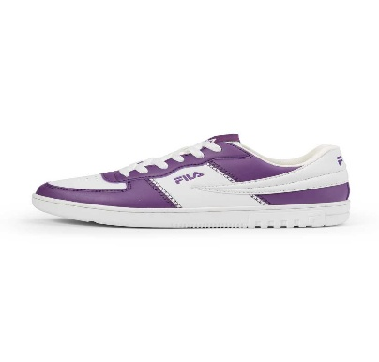 | NOCLAF wmn-White-Sunset Purple | MULHER SAPATILHAS | 69.95 | 31.80 |  |  |  |  |  |  |  |  |  |  |  |  |  |  | 11 | 47 | 37 | 40 | 8 |  |  |  |  |  |  |  | 143
FFW0254-10004 | 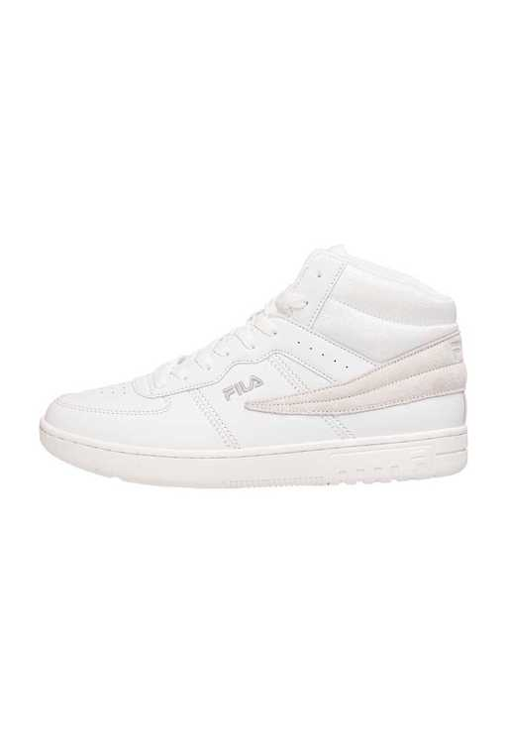 | NOCLAF mid wmn-White | MULHER SAPATILHAS | 79.95 | 36.34 |  |  |  |  |  |  |  |  |  |  |  |  |  |  | 27 | 44 | 35 | 30 |  |  |  |  |  |  |  |  | 136
1010302-1FG | 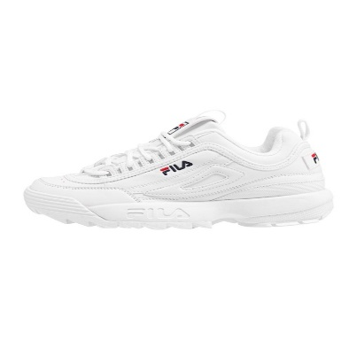 | DISRUPTOR wmn-White | MULHER SAPATILHAS | 99.95 | 45.43 |  |  |  |  |  |  |  |  |  |  |  |  |  |  |  | 50 | 87 | 120 | 136 | 23 |  |  |  |  |  |  | 416
FFW0275-13270 | 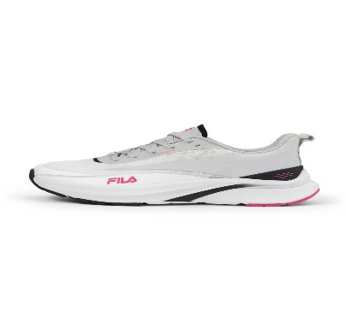 | FILA BERYLLIUM wmn-White-Fuchsia Purple | CALÇADO TECNICO | 99.95 | 45.43 |  |  |  |  |  |  |  |  |  |  |  |  |  |  | 2 | 9 | 2 | 6 | 5 | 3 |  |  |  |  |  |  | 27
FFW0500-13063 | 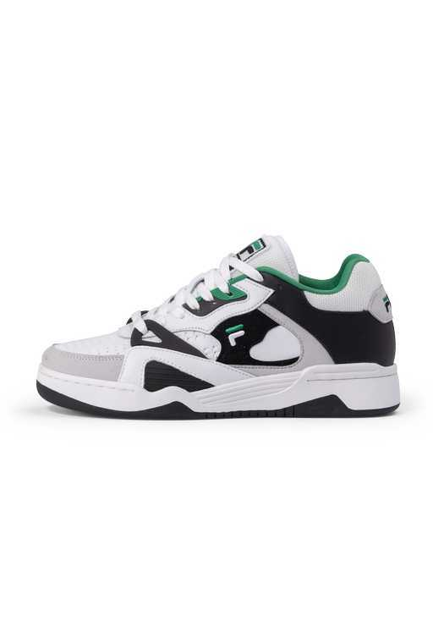 | FILA WAYNE wmn-White-Verdant Green | MULHER SAPATILHAS | 109.95 | 49.98 |  |  |  |  |  |  |  |  |  |  |  |  |  |  | 1 | 4 | 6 | 6 | 4 | 1 |  |  |  |  |  |  | 22
FFW0499-13271 | 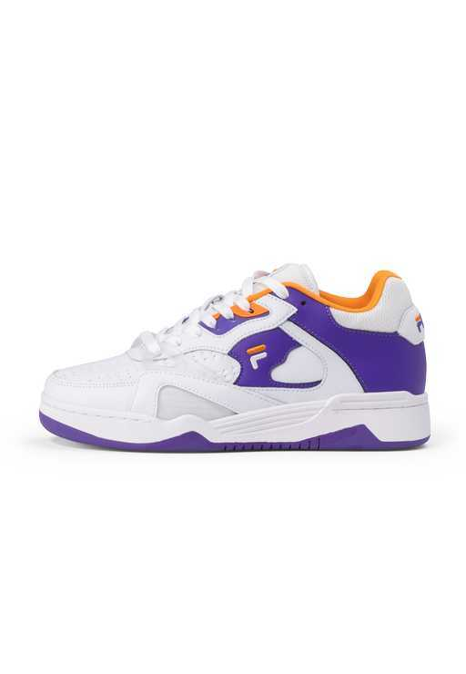 | FILA WAYNE OG wmn-White-Royal Purple | MULHER SAPATILHAS | 114.95 | 52.25 |  |  |  |  |  |  |  |  |  |  |  |  |  |  | 2 | 5 | 8 | 8 | 5 | 2 |  |  |  |  |  |  | 30
5CM00514-125 | 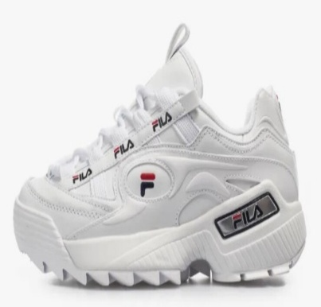 | 1010856-92ND D-Formation wmn - White / Fila Navy / Fila Red | MULHER SAPATILHAS | 119.95 | 54.52 |  |  |  |  |  |  |  |  |  |  |  |  |  |  | 4 | 40 | 64 | 15 |  |  |  |  |  |  |  |  | 123
FFT0028-50005 | 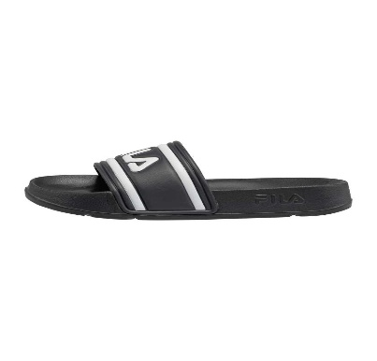 | MORRO BAY slipper teens-Dress Blues | JUNIOR CHINELOS | 19.95 | 9.07 |  |  |  |  |  |  |  |  |  |  |  |  |  |  | 7 | 4 | 6 | 5 |  |  |  |  |  |  |  |  | 22
FFT0028-40063 | 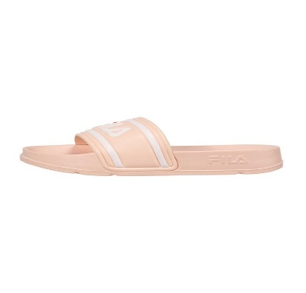 | MORRO BAY slipper teens-Pale Rosette | JUNIOR CHINELOS | 19.95 | 9.07 |  |  |  |  |  |  |  |  |  |  |  |  |  |  | 9 | 8 | 8 | 9 |  |  |  |  |  |  |  |  | 34
FFK0134-43300 | 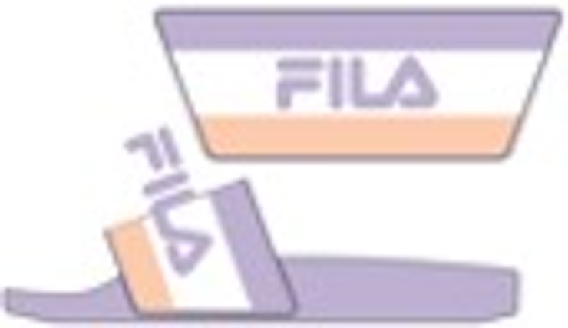 | OTRANTO kids-PASTEL LILAC / WHITE / LIGHT APRICOT | CRIANÇA SAPATILHAS | 19.95 | 9.07 |  |  |  |  |  |  | 7 | 5 | 12 | 17 | 15 | 15 | 33 | 34 |  |  |  |  |  |  |  |  |  |  |  |  | 138
FFK0258-13444 |  | OTRANTO LINEAR kids-WHITE/BLACK/ACID LIME | CRIANÇA SAPATILHAS | 19.95 | 9.07 |  |  |  |  |  |  | 4 | 1 | 12 | 9 | 13 | 12 | 31 | 29 |  |  |  |  |  |  |  |  |  |  |  |  | 111
FFT0138-13444 |  | OTRANTO LINEAR teens-WHITE/BLACK/ACID LIME | JUNIOR SAPATILHAS | 19.95 | 9.07 |  |  |  |  |  |  |  |  |  |  |  |  |  |  | 34 | 69 | 63 | 35 |  |  |  |  |  |  |  |  | 201
FFT0068-80010 | 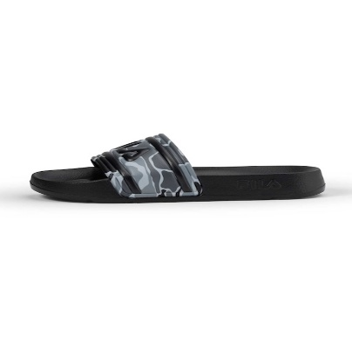 | MORRO BAY P slipper teens-Black | CRIANÇA SAPATILHAS | 22.95 | 10.43 |  |  |  |  |  |  |  |  |  |  |  |  |  |  | 7 | 7 | 7 | 7 |  |  |  |  |  |  |  |  | 28
1010901-25Y | 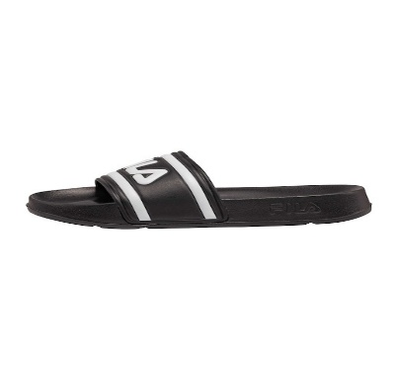 | MORRO BAY wmn-Black | MULHER CHINELOS | 24.95 | 11.34 |  |  |  |  |  |  |  |  |  |  |  |  |  |  |  |  | 14 | 18 | 2 |  |  |  |  |  |  |  | 34
FFW0403-10025 | 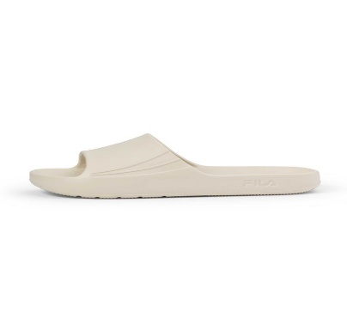 | OFF-CRT slide wmn-Bone White | MULHER SAPATILHAS | 24.95 | 11.34 |  |  |  |  |  |  |  |  |  |  |  |  |  |  |  | 41 | 37 | 37 | 6 |  |  |  |  |  |  |  | 121
FFW0403-80044 | 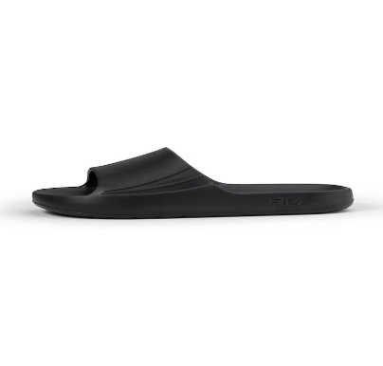 | OFF-CRT slide wmn-Phantom | MULHER SAPATILHAS | 24.95 | 11.34 |  |  |  |  |  |  |  |  |  |  |  |  |  |  |  | 44 | 35 | 48 | 12 |  |  |  |  |  |  |  | 139
FFM0305-10025 | 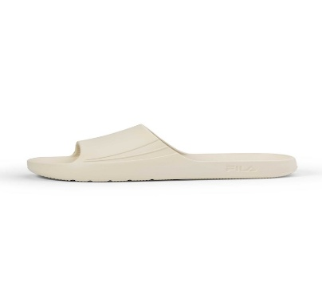 | OFF-CRT slide-Bone White | HOMEM SAPATILHAS | 24.95 | 11.34 |  |  |  |  |  |  |  |  |  |  |  |  |  |  |  |  |  |  |  | 28 | 43 | 52 | 50 | 7 |  |  | 180
FFM0305-80044 | 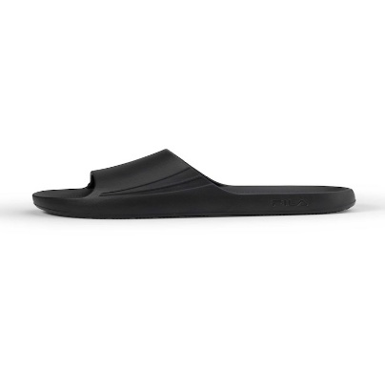 | OFF-CRT slide-Phantom | HOMEM SAPATILHAS | 24.95 | 11.34 |  |  |  |  |  |  |  |  |  |  |  |  |  |  |  |  |  |  |  | 14 | 26 | 36 | 48 | 5 |  |  | 129
FFM0432-13444 |  | OTRANTO LINEAR-WHITE / BLACK / ACID LIME | HOMEM SAPATILHAS | 24.95 | 11.34 |  |  |  |  |  |  |  |  |  |  |  |  |  |  |  |  |  |  | 24 | 40 | 49 | 50 | 20 |  |  | 2 | 185
FFM0432-13072 |  | OTRANTO LINEAR-WHITE / FILA NAVY / FILA RED | HOMEM SAPATILHAS | 24.95 | 11.34 |  |  |  |  |  |  |  |  |  |  |  |  |  |  |  |  |  |  | 17 | 27 | 34 | 39 | 11 |  |  |  | 128
FFW0565-43301 |  | OTRANTO MARBLE wmn-DIGITAL LAVENDER/WHITE | MULHER SAPATILHAS | 24.95 | 11.34 |  |  |  |  |  |  |  |  |  |  |  |  |  |  | 23 | 59 | 60 | 45 | 6 |  |  |  |  |  |  |  | 193
FFW0566-83500 |  | OTRANTO STRIPES wmn-BLACK/IRIDESCENT BRONZE | MULHER SAPATILHAS | 24.95 | 11.34 |  |  |  |  |  |  |  |  |  |  |  |  |  |  | 18 | 61 | 59 | 48 | 5 | 1 | 2 |  |  |  |  |  | 194
FFW0548-53316 | 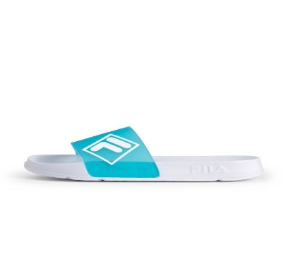 | MORRO BAY LUGO wmn-Baltic-White | MULHER SAPATILHAS | 29.95 | 13.61 |  |  |  |  |  |  |  |  |  |  |  |  |  |  | 2 | 5 | 11 | 13 | 7 | 1 |  |  |  |  |  |  | 39
FFW0548-83052 | 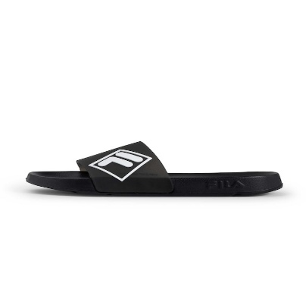 | MORRO BAY LUGO wmn-Black-Black | MULHER SAPATILHAS | 29.95 | 13.61 |  |  |  |  |  |  |  |  |  |  |  |  |  |  | 2 | 4 | 9 | 8 | 4 | 2 |  |  |  |  |  |  | 29
FFW0548-43274 | 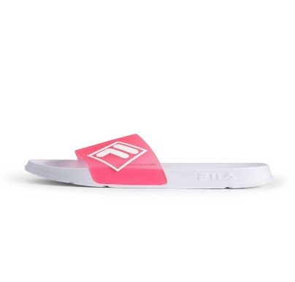 | MORRO BAY LUGO wmn-Calypso Coral-White | MULHER SAPATILHAS | 29.95 | 13.61 |  |  |  |  |  |  |  |  |  |  |  |  |  |  | 1 | 2 | 7 | 7 | 5 | 2 |  |  |  |  |  |  | 24
FFK0226-13037 | 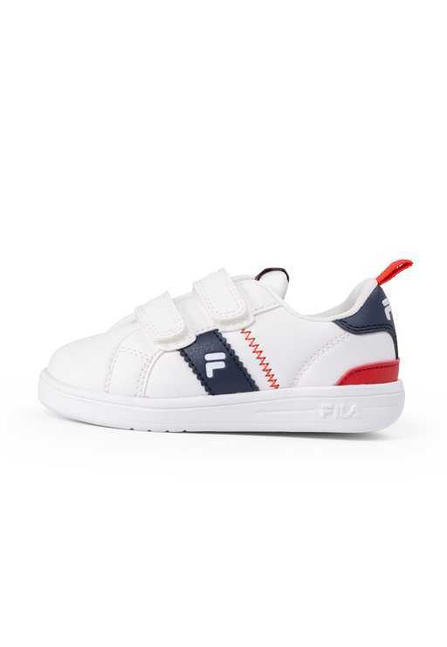 | CROSSCOURT LINE velcro tdl-White-Fila Navy | INFANTIL SAPATILHAS | 39.95 | 18.16 | 4 | 2 | 19 | 17 | 17 | 15 |  |  |  |  |  |  |  |  |  |  |  |  |  |  |  |  |  |  |  |  | 74
FFK0226-13360 | 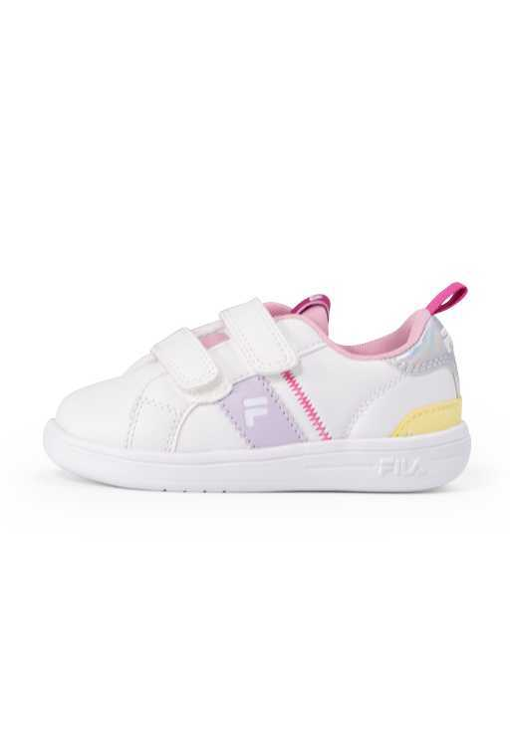 | CROSSCOURT LINE velcro tdl-White-Orchid Hush | INFANTIL SAPATILHAS | 39.95 | 18.16 | 3 | 3 | 17 | 17 | 15 | 16 |  |  |  |  |  |  |  |  |  |  |  |  |  |  |  |  |  |  |  |  | 71
FFK0223-43235 | 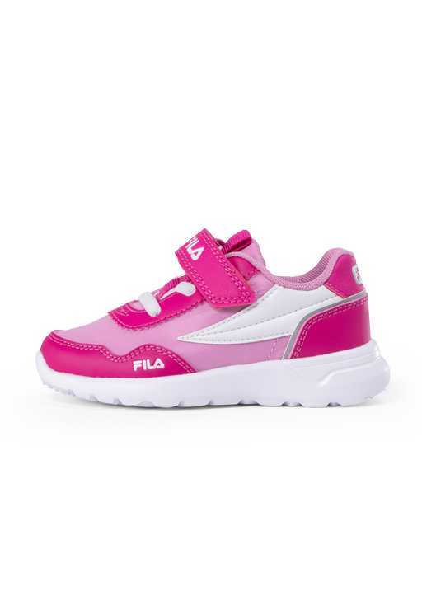 | FILA TIGER velcro tdl-Very Berry-Moonlite Mauve | INFANTIL SAPATILHAS | 39.95 | 18.16 | 8 | 5 | 30 | 24 | 19 | 24 |  |  |  |  |  |  |  |  |  |  |  |  |  |  |  |  |  |  |  |  | 110
FFK0009-83036 | 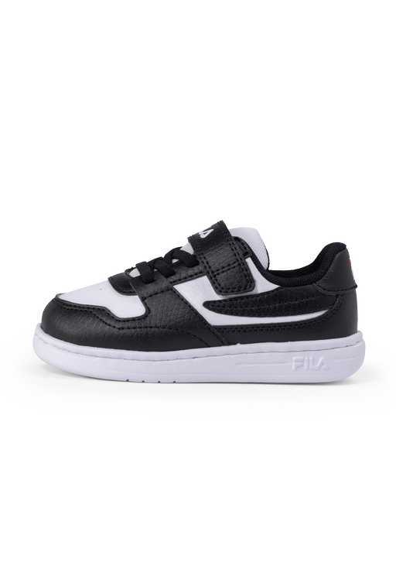 | FXVENTUNO VELCRO tdl-Black-White | INFANTIL SAPATILHAS | 39.95 | 18.16 | 1 |  | 14 | 8 | 8 | 12 |  |  |  |  |  |  |  |  |  |  |  |  |  |  |  |  |  |  |  |  | 43
FFK0009-43233 | 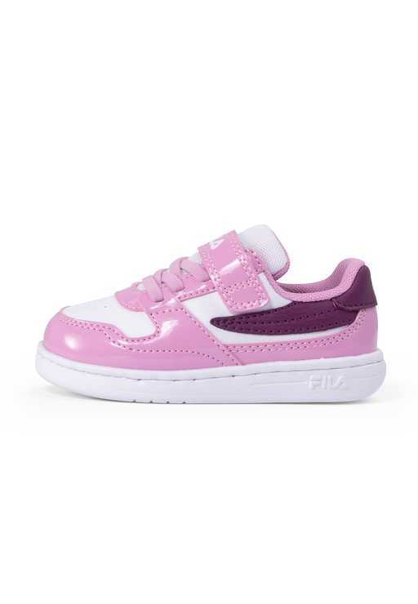 | FXVENTUNO VELCRO tdl-Moonlite Mauve-Plum Caspia | INFANTIL SAPATILHAS | 39.95 | 18.16 | 6 | 4 | 22 | 20 | 18 | 23 |  |  |  |  |  |  |  |  |  |  |  |  |  |  |  |  |  |  |  |  | 93
FFK0223-53032 | 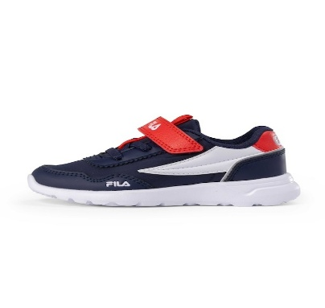 | FILA TIGER velcro tdl-Fila Navy-Fila Red | INFANTIL SAPATILHAS | 44.95 | 20.43 | 6 | 3 | 26 | 20 | 17 | 24 |  |  |  |  |  |  |  |  |  |  |  |  |  |  |  |  |  |  |  |  | 96
FFK0244-13452 | 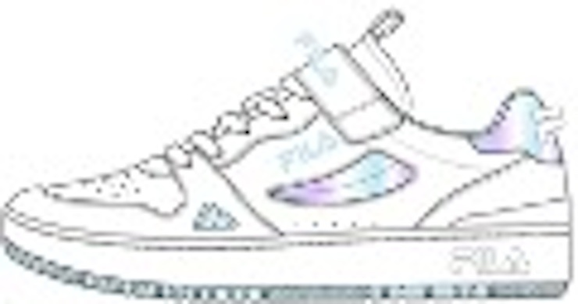 | SUOLO V kids-WHITE/WHITE | CRIANÇA SAPATILHAS | 44.95 | 20.43 |  |  |  |  |  |  | 29 | 67 | 67 | 53 | 3 |  |  |  |  |  |  |  |  |  |  |  |  |  |  |  | 219
FFT0125-13036 | 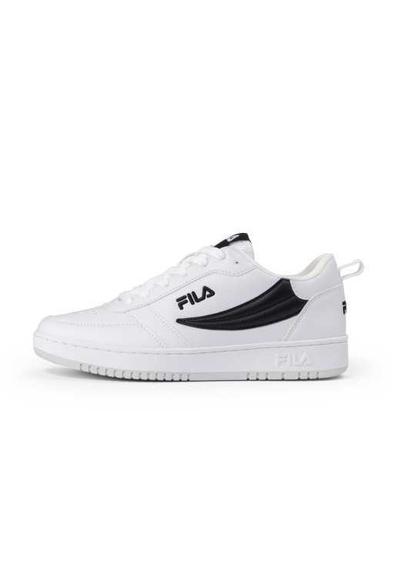 | FILA REGA NF teens-White-Black | JUNIOR SAPATILHAS | 49.95 | 22.70 |  |  |  |  |  |  |  |  |  |  |  |  |  |  | 2 | 14 | 5 | 1 |  |  |  |  |  |  |  |  | 22
FFK0196-10004 | 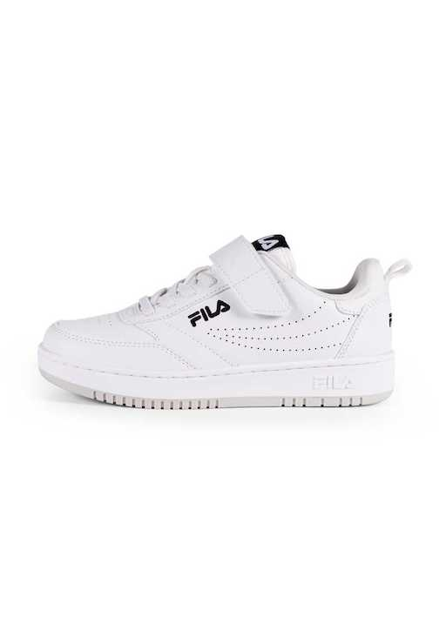 | FILA REGA velcro kids-White | CRIANÇA SAPATILHAS | 49.95 | 22.70 |  |  |  |  |  |  | 1 |  | 14 | 14 | 16 | 5 |  |  |  |  |  |  |  |  |  |  |  |  |  |  | 50
FFK0196-13275 | 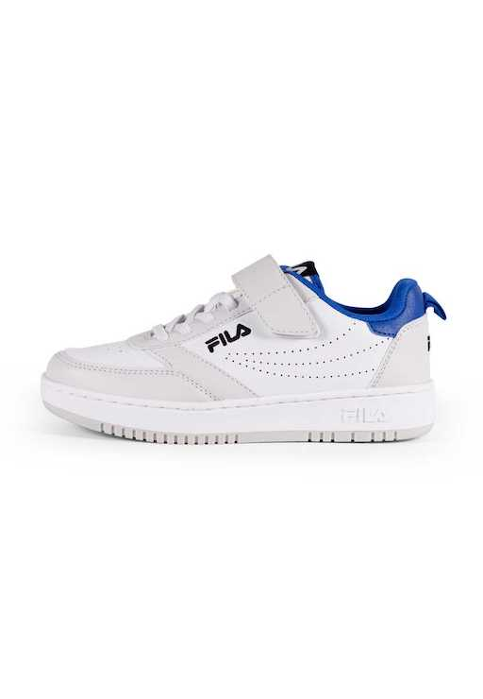 | FILA REGA velcro kids-White-Prime Blue | CRIANÇA SAPATILHAS | 49.95 | 22.70 |  |  |  |  |  |  |  |  | 11 | 16 | 5 | 7 |  |  |  |  |  |  |  |  |  |  |  |  |  |  | 39
FFK0196-13307 | 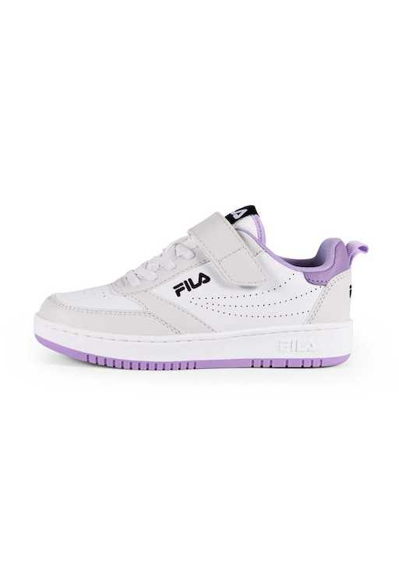 | FILA REGA velcro kids-White-Viola | CRIANÇA SAPATILHAS | 49.95 | 22.70 |  |  |  |  |  |  | 4 |  | 11 | 15 | 9 |  |  |  |  |  |  |  |  |  |  |  |  |  |  |  | 39
FFK0163-83437 | 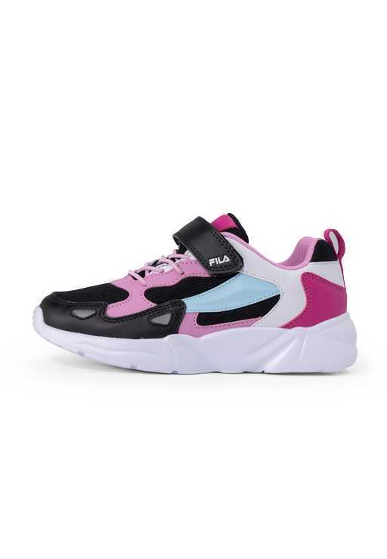 | FILA VENTOSA CB velcro kids-Black-Moonlite Mauve | CRIANÇA SAPATILHAS | 49.95 | 22.70 |  |  |  |  |  |  |  | 5 | 20 | 16 | 14 | 4 |  |  |  |  |  |  |  |  |  |  |  |  |  |  | 59
FFK0163-13037 | 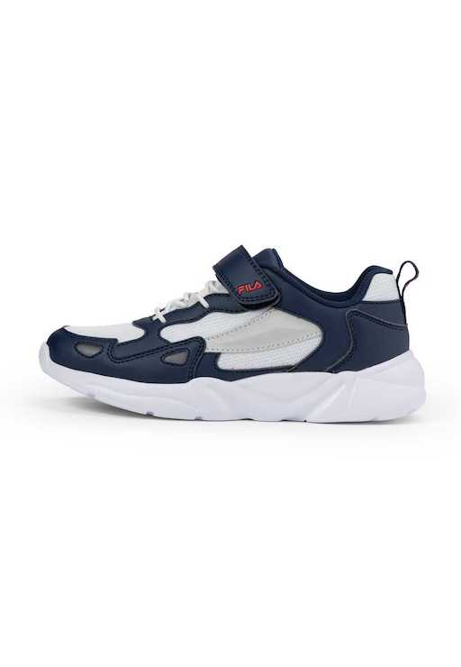 | FILA VENTOSA CB velcro kids-White-Fila Navy | CRIANÇA SAPATILHAS | 49.95 | 22.70 |  |  |  |  |  |  |  |  | 15 | 20 | 15 | 13 |  |  |  |  |  |  |  |  |  |  |  |  |  |  | 63
FFT0014-10004 | 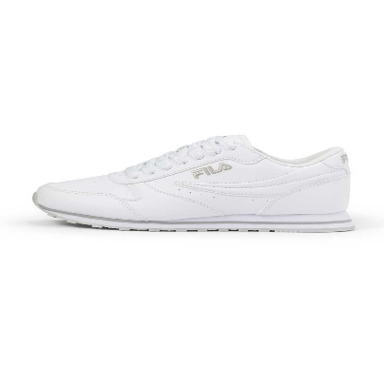 | ORBIT teens-White | JUNIOR SAPATILHAS | 49.95 | 22.70 |  |  |  |  |  |  |  |  |  |  |  |  |  |  |  | 8 | 18 | 10 |  |  |  |  |  |  |  |  | 36
FFT0131-83498 | 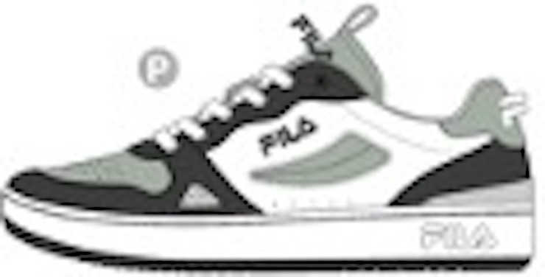 | SUOLO teens-GRAY VIOLET / HEDGE GREEN | JUNIOR SAPATILHAS | 49.95 | 22.70 |  |  |  |  |  |  |  |  |  |  |  |  |  |  | 35 | 69 | 64 | 43 |  |  |  |  |  |  |  |  | 211
FFT0110-10004 | 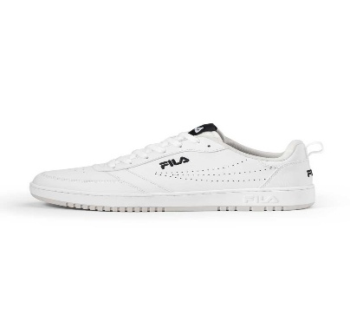 | FILA REGA teens-White | JUNIOR SAPATILHAS | 54.95 | 24.98 |  |  |  |  |  |  |  |  |  |  |  |  |  |  |  | 13 | 25 | 17 |  |  |  |  |  |  |  |  | 55
FFW0315-83036 | 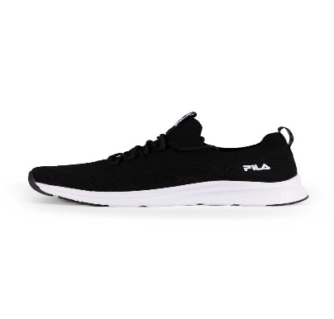 | FILA RUN-IT wmn-Black-White | MULHER SAPATILHAS | 54.95 | 24.98 |  |  |  |  |  |  |  |  |  |  |  |  |  |  |  | 18 | 23 | 33 | 1 |  |  |  |  |  |  |  | 75
FFM0238-83036 |  | FILA RUN-IT-Black-White | HOMEM SAPATILHAS | 54.95 | 24.98 |  |  |  |  |  |  |  |  |  |  |  |  |  |  |  |  |  |  |  | 3 | 23 | 32 | 22 | 8 |  |  | 88
FFK0268-40086 | 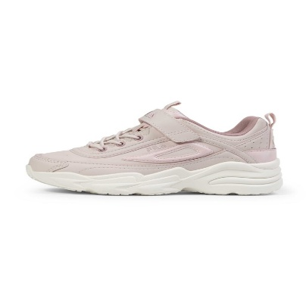 | SKYE V kids-Mauve Chalk | CRIANÇA SAPATILHAS | 54.95 | 24.98 |  |  |  |  |  |  |  |  | 2 | 2 | 5 | 5 | 7 | 7 |  |  |  |  |  |  |  |  |  |  |  |  | 28
FFW0517-83504 | 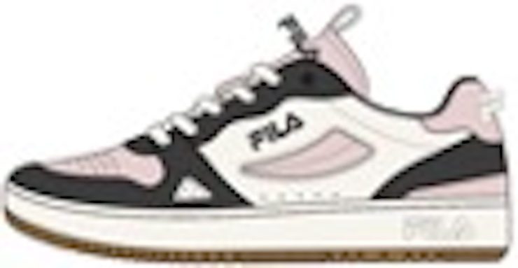 | SUOLO wmn-BLACK/MAUVE CHALK/MARSHMALLOW | MULHER SAPATILHAS | 54.95 | 24.98 |  |  |  |  |  |  |  |  |  |  |  |  |  |  | 31 | 68 | 68 | 53 | 8 | 2 | 2 |  |  |  |  |  | 232
FFW0517-13452 | 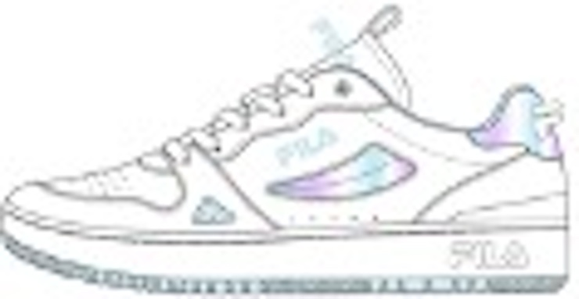 | SUOLO wmn-WHITE/IRIDESCENT BLUE/SALWATER SLIDE | MULHER SAPATILHAS | 54.95 | 24.98 |  |  |  |  |  |  |  |  |  |  |  |  |  |  | 21 | 64 | 58 | 50 | 6 | 2 |  |  |  |  |  |  | 201
FFM0394-83498 |  | SUOLO-GREY VIOLET/HEDGE GREEN | HOMEM SAPATILHAS | 54.95 | 24.98 |  |  |  |  |  |  |  |  |  |  |  |  |  |  |  |  |  |  | 20 | 32 | 37 | 42 | 22 |  |  |  | 153
FFW0477-83052 | 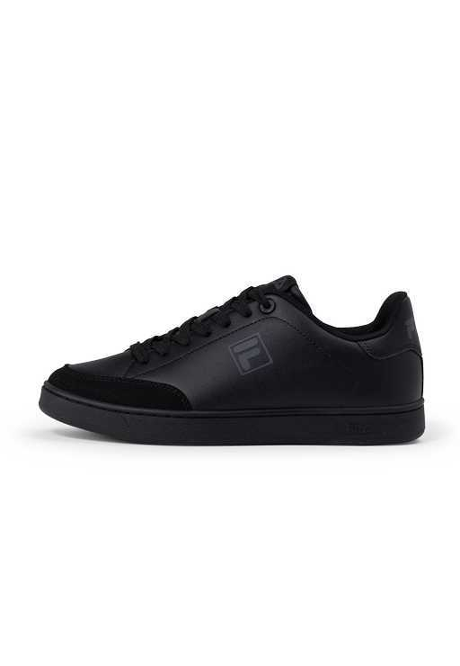 | COURTBAY wmn-Black-Black | MULHER SAPATILHAS | 59.95 | 27.25 |  |  |  |  |  |  |  |  |  |  |  |  |  |  | 8 | 26 | 26 | 16 | 5 |  |  |  |  |  |  |  | 81
FFW0477-13251 | 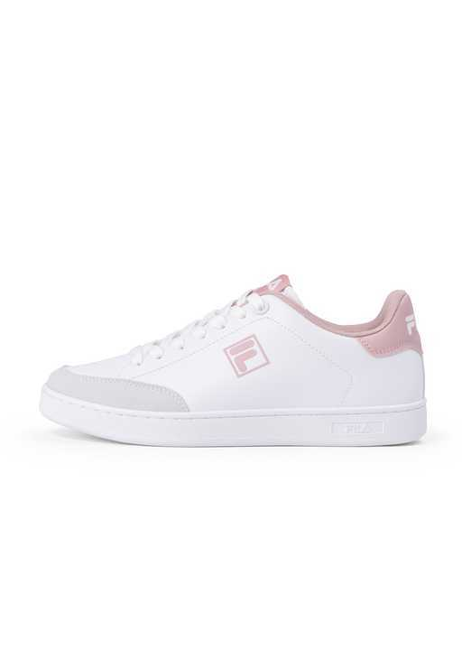 | COURTBAY wmn-White-Pale Mauve | MULHER SAPATILHAS | 59.95 | 27.25 |  |  |  |  |  |  |  |  |  |  |  |  |  |  | 14 | 31 | 27 | 33 | 12 |  |  |  |  |  |  |  | 117
FFM0365-73119 | 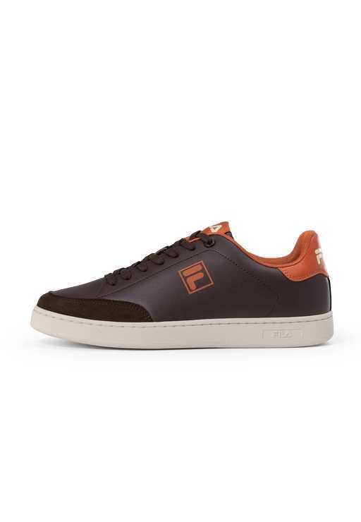 | COURTBAY-Coffee Bean-Sable | HOMEM SAPATILHAS | 59.95 | 27.25 |  |  |  |  |  |  |  |  |  |  |  |  |  |  |  |  |  |  | 9 | 23 | 26 | 26 | 9 |  |  |  | 93
FFW0164-13054 | 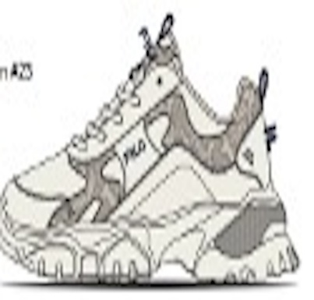 | ELECTRIC FLOW wmn-MARSHMALLOW / FILA NAVY | MULHER SAPATILHAS | 59.95 | 27.25 |  |  |  |  |  |  |  |  |  |  |  |  |  |  | 23 | 59 | 58 | 47 | 7 |  | 1 |  |  |  |  |  | 195
FFW0164-10004 | 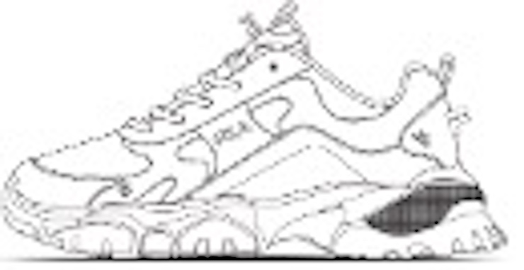 | ELECTRIC FLOW wmn-WHITE | MULHER SAPATILHAS | 59.95 | 27.25 |  |  |  |  |  |  |  |  |  |  |  |  |  |  | 29 | 70 | 70 | 46 | 11 | 4 | 2 |  |  |  |  |  | 232
FFT0144-13218 | 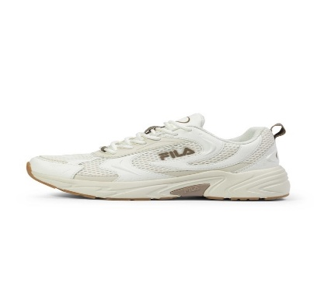 | KREATIX teens-Marshmallow-Turtledove | JUNIOR SAPATILHAS | 59.95 | 27.25 |  |  |  |  |  |  |  |  |  |  |  |  |  |  | 6 | 6 | 6 | 5 |  |  |  |  |  |  |  |  | 23
FFT0144-43144 | 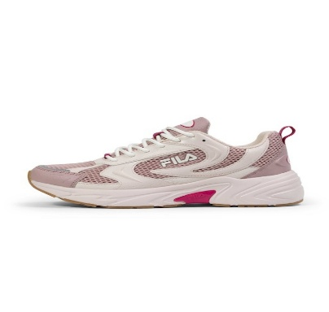 | KREATIX teens-Mauve Chalk-Pale Mauve | JUNIOR SAPATILHAS | 59.95 | 27.25 |  |  |  |  |  |  |  |  |  |  |  |  |  |  | 7 | 8 | 6 | 7 |  |  |  |  |  |  |  |  | 28
FFT0148-40086 |  | SKYE teens-Mauve Chalk | MULHER SAPATILHAS | 59.95 | 27.25 |  |  |  |  |  |  |  |  |  |  |  |  |  |  | 6 | 6 | 6 | 6 |  |  |  |  |  |  |  |  | 24
FFW0405-73089 | 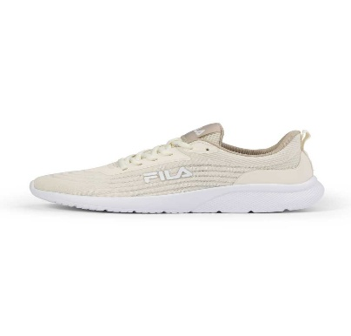 | SPITFIRE VENTO wmn-Turtledove-Feather Gray | MULHER SAPATILHAS | 59.95 | 27.25 |  |  |  |  |  |  |  |  |  |  |  |  |  |  | 2 | 32 | 36 | 29 | 7 |  |  |  |  |  |  |  | 106
FFW0121-83249 |  | SPITFIRE wmn-Black-Phantom | MULHER SAPATILHAS | 59.95 | 27.25 |  |  |  |  |  |  |  |  |  |  |  |  |  |  |  | 21 | 11 | 10 | 2 |  |  |  |  |  |  |  | 44
FFW0121-13224 |  | SPITFIRE wmn-Marshmallow-Sepia Tint | MULHER SAPATILHAS | 59.95 | 27.25 |  |  |  |  |  |  |  |  |  |  |  |  |  |  |  | 2 | 9 | 18 | 10 |  |  |  |  |  |  |  | 39
FFM0077-83249 |  | SPITFIRE-Black-Phantom | HOMEM SAPATILHAS | 59.95 | 27.25 |  |  |  |  |  |  |  |  |  |  |  |  |  |  |  |  |  |  |  | 16 | 44 | 56 | 42 | 18 |  |  | 176
FFM0077-83036 |  | SPITFIRE-Black-White | HOMEM SAPATILHAS | 59.95 | 27.25 |  |  |  |  |  |  |  |  |  |  |  |  |  |  |  |  |  |  |  | 2 | 15 | 16 | 4 | 1 |  |  | 38
FFW0477-13036 |  | COURTBAY wmn-White-Black | MULHER SAPATILHAS | 64.95 | 29.52 |  |  |  |  |  |  |  |  |  |  |  |  |  |  | 6 | 18 | 26 | 25 | 7 |  |  |  |  |  |  |  | 82
FFM0365-83036 |  | COURTBAY-Black-White | HOMEM SAPATILHAS | 64.95 | 29.52 |  |  |  |  |  |  |  |  |  |  |  |  |  |  |  |  |  |  | 8 | 21 | 21 | 26 | 8 |  |  |  | 84
FFM0365-13036 |  | COURTBAY-White-Black | HOMEM SAPATILHAS | 64.95 | 29.52 |  |  |  |  |  |  |  |  |  |  |  |  |  |  |  |  |  |  | 2 | 17 | 17 | 17 | 10 |  |  |  | 63
FFW0591-80010 |  | SKYE TD platform wmn-Black | MULHER SAPATILHAS | 64.95 | 29.52 |  |  |  |  |  |  |  |  |  |  |  |  |  |  | 27 | 56 | 58 | 43 | 7 |  | 1 |  |  |  |  |  | 192
FFW0591-13069 |  | SKYE TD platform wmn-White / Gold | MULHER SAPATILHAS | 64.95 | 29.52 |  |  |  |  |  |  |  |  |  |  |  |  |  |  | 20 | 54 | 55 | 40 | 6 |  |  |  |  |  |  |  | 175
FFW0477-13037 |  | COURTBAY wmn-White-Fila Navy | MULHER SAPATILHAS | 69.95 | 31.80 |  |  |  |  |  |  |  |  |  |  |  |  |  |  | 12 | 31 | 25 | 35 | 13 |  |  |  |  |  |  |  | 116
FFM0365-13037 |  | COURTBAY-White-Fila Navy | HOMEM SAPATILHAS | 69.95 | 31.80 |  |  |  |  |  |  |  |  |  |  |  |  |  |  |  |  |  |  | 3 | 32 | 3 | 6 |  |  |  |  | 44
FFW0401-80010 |  | FELICE wmn-Black | MULHER SAPATILHAS | 69.95 | 31.80 |  |  |  |  |  |  |  |  |  |  |  |  |  |  | 5 | 22 | 12 | 23 | 9 |  |  |  |  |  |  |  | 71
FFW0482-70027 |  | FILA REGA S wmn-Oyster Gray | MULHER SAPATILHAS | 69.95 | 31.80 |  |  |  |  |  |  |  |  |  |  |  |  |  |  | 9 | 28 | 29 | 35 | 12 |  |  |  |  |  |  |  | 113
FFM0368-70011 |  | FILA REGA S-Coffee Bean | HOMEM SAPATILHAS | 69.95 | 31.80 |  |  |  |  |  |  |  |  |  |  |  |  |  |  |  |  |  |  | 11 | 31 | 21 | 27 | 10 |  |  |  | 100
FFW0585-80010 |  | FILA SKYE ZP A wmn-Black | MULHER SAPATILHAS | 69.95 | 31.80 |  |  |  |  |  |  |  |  |  |  |  |  |  |  | 5 | 11 | 13 | 15 | 6 | 1 |  |  |  |  |  |  | 51
FFW0585-70027 |  | FILA SKYE ZP A wmn-Oyster Gray | MULHER SAPATILHAS | 69.95 | 31.80 |  |  |  |  |  |  |  |  |  |  |  |  |  |  | 7 | 14 | 16 | 16 | 8 | 1 |  |  |  |  |  |  | 62
FFW0586-83511 |  | FILA SKYE ZP wmn-Black-Gun Metal | MULHER SAPATILHAS | 69.95 | 31.80 |  |  |  |  |  |  |  |  |  |  |  |  |  |  | 3 | 7 | 9 | 9 | 3 |  |  |  |  |  |  |  | 31
FFW0586-13069 |  | FILA SKYE ZP wmn-White-Gold | MULHER SAPATILHAS | 69.95 | 31.80 |  |  |  |  |  |  |  |  |  |  |  |  |  |  | 4 | 8 | 8 | 11 | 3 |  |  |  |  |  |  |  | 34
FFM0380-83336 |  | FILA HYPERT-Black-Marshmallow | HOMEM SAPATILHAS | 72.95 | 33.16 |  |  |  |  |  |  |  |  |  |  |  |  |  |  |  |  |  |  | 2 | 8 | 20 | 25 | 13 | 3 |  |  | 71
FFM0380-73108 |  | FILA HYPERT-Chipmunk-Black | HOMEM SAPATILHAS | 72.95 | 33.16 |  |  |  |  |  |  |  |  |  |  |  |  |  |  |  |  |  |  |  | 9 | 26 | 26 | 16 | 7 |  |  | 84
FFW0194-80010 |  | COLLENE A wmn-Black | MULHER SAPATILHAS | 79.95 | 36.34 |  |  |  |  |  |  |  |  |  |  |  |  |  |  | 1 | 4 | 7 | 7 | 5 | 1 |  |  |  |  |  |  | 25
FFW0046-10006 |  | COLLENE CB wmn-Antique White | MULHER SAPATILHAS | 79.95 | 36.34 |  |  |  |  |  |  |  |  |  |  |  |  |  |  | 7 | 15 | 26 | 13 | 4 | 1 |  |  |  |  |  |  | 66
FFW0046-80012 |  | COLLENE CB wmn-Gray Violet | MULHER SAPATILHAS | 79.95 | 36.34 |  |  |  |  |  |  |  |  |  |  |  |  |  |  | 2 | 6 | 6 | 6 | 6 | 2 |  |  |  |  |  |  | 28
FFM0307-13037 |  | FILA BARI-White-Fila Navy | HOMEM SAPATILHAS | 79.95 | 36.34 |  |  |  |  |  |  |  |  |  |  |  |  |  |  |  |  |  |  | 2 | 15 | 26 | 29 | 22 | 6 | 2 |  | 102
FFM0307-13063 |  | FILA BARI-White-Verdant Green | HOMEM SAPATILHAS | 79.95 | 36.34 |  |  |  |  |  |  |  |  |  |  |  |  |  |  |  |  |  |  |  | 3 | 11 | 8 | 6 |  |  |  | 28
FFW0536-70027 |  | FILA SUPERBUBBLE wmn-Oyster Gray | MULHER SAPATILHAS | 84.95 | 38.61 |  |  |  |  |  |  |  |  |  |  |  |  |  |  | 2 | 10 | 21 | 20 | 13 | 6 |  |  |  |  |  |  | 72
FFW0536-10004 |  | FILA SUPERBUBBLE wmn-White | MULHER SAPATILHAS | 84.95 | 38.61 |  |  |  |  |  |  |  |  |  |  |  |  |  |  | 7 | 10 | 31 | 30 | 20 | 6 |  |  |  |  |  |  | 104
FFM0314-83067 |  | FILA ACTIX-Gray Violet-Black | HOMEM SAPATILHAS | 89.95 | 40.89 |  |  |  |  |  |  |  |  |  |  |  |  |  |  |  |  |  |  | 2 | 12 | 17 | 17 | 7 | 3 |  |  | 58
FFW0490-80017 |  | FILA ACTIX RETRO wmn-Silver | MULHER SAPATILHAS | 97.95 | 44.52 |  |  |  |  |  |  |  |  |  |  |  |  |  |  | 10 | 22 | 14 | 23 | 9 |  |  |  |  |  |  |  | 78
FFM0377-10005 |  | FILA ACTIX RETRO-Marshmallow | HOMEM SAPATILHAS | 97.95 | 44.52 |  |  |  |  |  |  |  |  |  |  |  |  |  |  |  |  |  |  | 9 | 21 | 25 | 27 | 14 | 6 |  |  | 102
FFW0470-83033 |  | FILA NEON wmn-Black-Dark Shadow | CALÇADO TECNICO | 99.95 | 45.43 |  |  |  |  |  |  |  |  |  |  |  |  |  |  |  | 6 | 7 | 8 | 4 | 1 | 2 |  |  |  |  |  | 28
FFM0357-83033 |  | FILA NEON-Black-Dark Shadow | CALÇADO TECNICO | 99.95 | 45.43 |  |  |  |  |  |  |  |  |  |  |  |  |  |  |  |  |  |  | 1 | 4 | 7 | 7 | 4 |  |  |  | 23
FFW0267-73029 |  | RAY TRACER TR2 wmn-Turtledove-Taupe Gray | MULHER SAPATILHAS | 114.95 | 52.25 |  |  |  |  |  |  |  |  |  |  |  |  |  |  | 4 | 24 | 7 | 16 | 2 |  |  |  |  |  |  |  | 53
 |  |  |  |  |  |  |  |  |  |  |  |  |  |  |  |  |  |  |  |  |  |  |  |  |  |  |  |  |  |  |  | 8397

